界面&功能
界面相关 |  |  |  |  | 功能规则

 | 功能入口

1
 | 主界面【当前为示例】

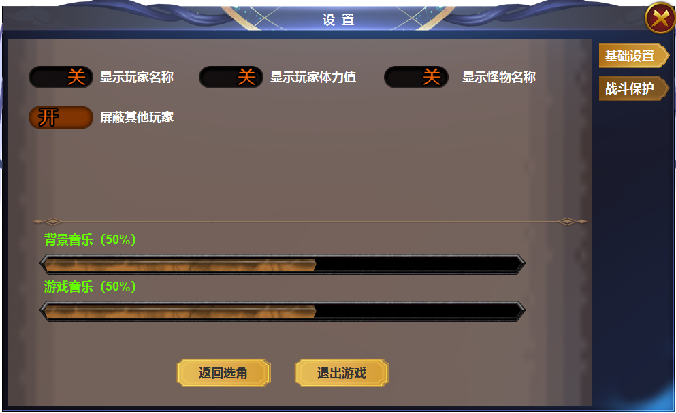

 |  | 1 | 一级框及关闭按钮 |  | 1 | 点击主界面功能按钮打开
 |  | 2 | 一级页签 |  |  | ▶ | 首次打开默认基础设置界面
 |  |  | ▶ | 有选中状态 | 2 | 一级页签
 |  | 3 | 开关按钮 |  |  | ▶ | 点击按钮，左侧展开详情
2
 |  |  | ▶ | 有开和关两种状态 |  | ▶ | 有选中状态
3
 |  | 4 | 战斗模式 |  | 3 | 功能开关
 |  |  | ▶ | 进度条 |  | ▶ | 开关有开和关两种形态，类同于选中
 |  | 5 | 按钮 |  | 4 | 进度条
4
 |  |  |  |  |  | ▶ | 进度条和（）中的百分比对应显示
 |  |  |  |  | 5 | 按钮
 |  |  |  |  |  | ▶ | 返回选角和退出游戏

 |  |  |  |  |  | 功能逻辑沿用上个版本的996所支持的设置，只做UI改动

4

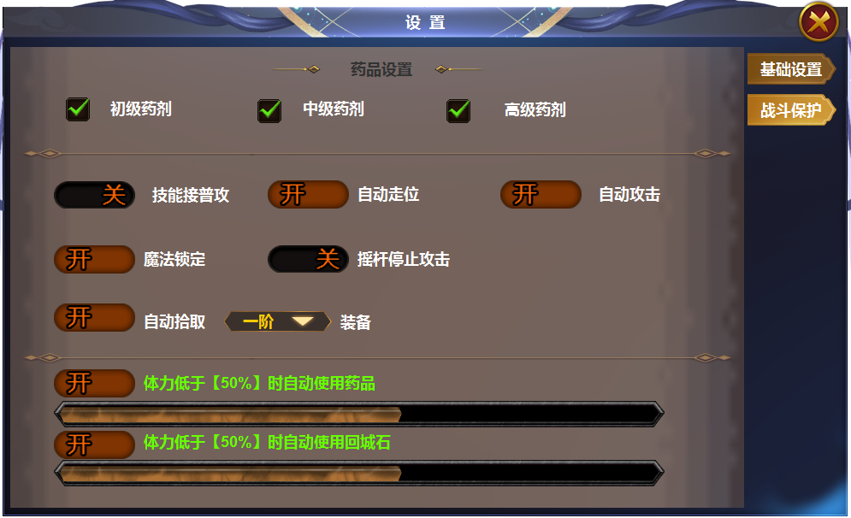
1
 |  |  |  |  | 1 | 选中
 |  | 1 | 选中框和选中状态 |  | 2 | 点击展开下拉框，选择阶数后自动收起
 |  | 2 | 展开按钮和底框 |  | 3 | 下拉框
 |  | 3 | 框底

2

3

参考图
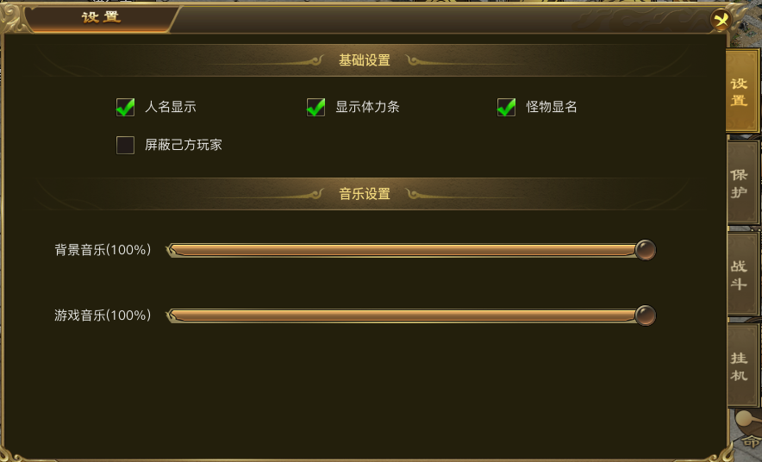
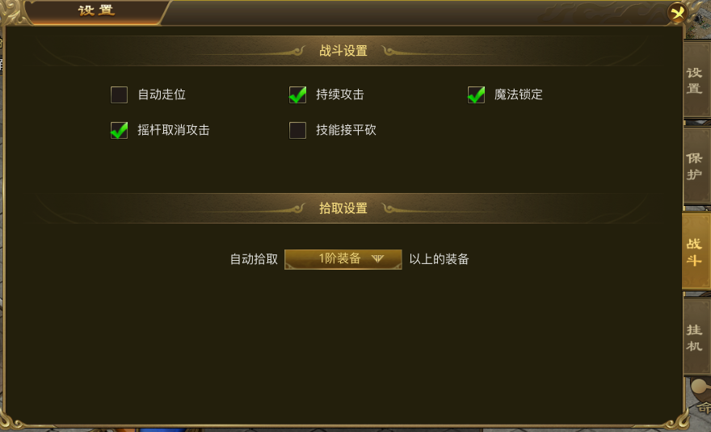
参考图

 | 996界面

